Заказ на мастер-систему
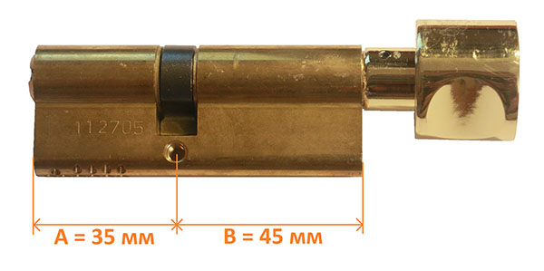
Дата ""______________20 г.
Заявка на мастер-систему |  |  |  | Как правильно замерить длину цилиндра замка: |  |  |  |  |  |  | 
Компания:
Реквизиты компании:
Количество генеральных мастер ключей (открывает любой цилиндр): |  |  |  |  | 15
 |  |  |  |  |  |  |  | мастер-ключ №1 (да/нет) | мастер-ключ №2 (да/нет) | мастер-ключ №3 (да/нет) | мастер-ключ №4 (да/нет) | мастер-ключ №5 (да/нет) | мастер-ключ №6 (да/нет)
№ группы / двери | A - Наружный размер цилиндра (мм) | B - Внутренний размер цилиндра (мм) | Общая длина цилиндра (мм) | Исполнение цилиндра (ключ-ключ или ключ-вертушка) | Цвет цилиндра | Количество цилиндров | Количество индивидуальных ключей (для каждого цилиндра) | 5 | 15 | 15 | 5
1 | 40 | 40 | 80 | ключ-ключ | хром | 10 | 3 | Да |  | Да
2 | 45 | 45 | 90 | ключ-вертушка | латунь | 20 | 5 | Да | Да | Да
3 | 35 | 35 | 70 | ключ-вертушка | хром | 5 | 5 |  | Да
4 | 30 | 30 | 60 | ключ-вертушка | хром | 4 | 3 | Да | Да
5 |  |  | 0
6 |  |  | 0
7 |  |  | 0
8 |  |  | 0
9 |  |  | 0
10 |  |  | 0
11 |  |  | 0
12 |  |  | 0
13 |  |  | 0
14 |  |  | 0
15 |  |  | 0
16 |  |  | 0
17 |  |  | 0
18 |  |  | 0
19 |  |  | 0
20 |  |  | 0

